Abb. F2-3A
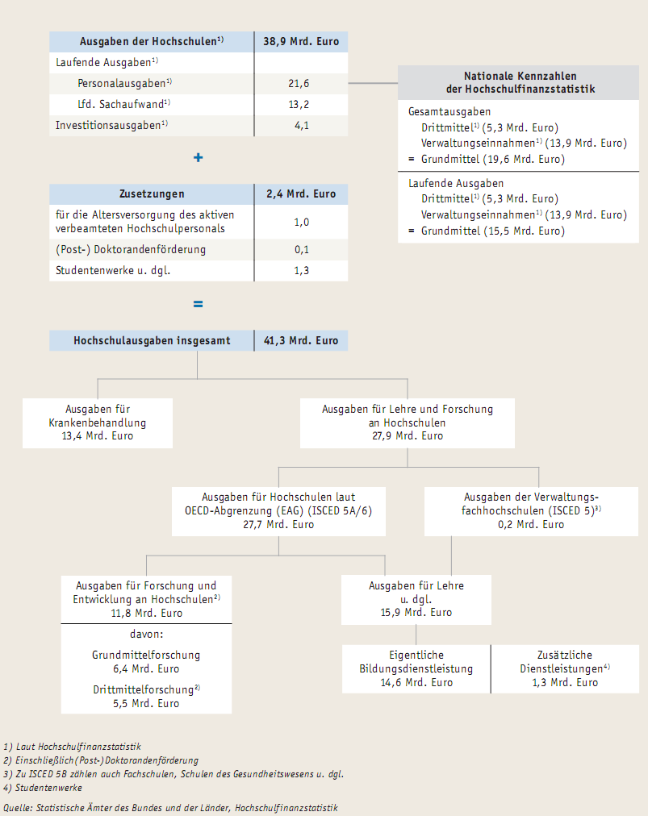
Zurück zum Inhalt
Abb. F2-3A: Übersicht zu den Finanzstatistischen Kategorien für den Hochschulbereich 2009

